상품제안서
나빌레라 한지선비목단서랍함 | 상품코드: S37306

 |  |  |  |  |  |  | 02-713-8555 | www.synergygift.co.kr
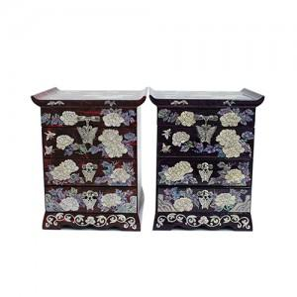

【상세/제작정보】

【인쇄/포장옵션】 | 실크 / 포장지포장

【공급단가】 | 수량 | 10~ | 50~ | 100~ | 300~ | 500~
*VAT별도 | 적색 | 73,750원 | 72,570원 | 70,800원 | 69,030원 | 67,850원
 | 보라색 | 73,750원 | 72,570원 | 70,800원 | 69,030원 | 67,850원

【상품 URL】 | https://www.synergygift.co.kr:443/src/goods_detail.php?gdno=37306

